Анкета_прочие услуги
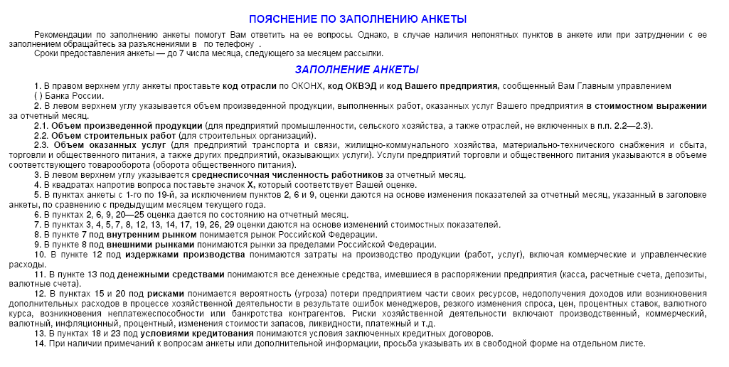
ЦЕНТРАЛЬНЫЙ БАНК РОССИЙСКОЙ ФЕДЕРАЦИИ (БАНК РОССИИ)
Южное главное управление Банка России
 |  |  |  |  | МОНИТОРИНГ ПРЕДПРИЯТИЙ
 |  |  |  |  |  |  | 2019 г. | Просьба вернуть анкету до 7 числа месяца, следующего за отчетным

Объем произведенной продукции, работ, услуг тыс.руб. |  |  |  |  |  | (месяц)
Среднесписочная численность работников, человек |  |  |  |  |  |  |  |  |  |  | Код ОКВЭД
 |  |  |  |  |  |  |  |  |  |  | Код предприятия

1.Как по Вашему мнению изменилась экономическая конъюнктура |  | 10.Как изменилась величина просроченной кредиторской |  |  |  |  |  |  | 19.Как Вы оцениваете влияние условий кредитования
в отрасли |  | задолженности |  |  |  |  |  |  |  | значительное
 | улучшилась |  |  | увеличилась |  |  |  |  |  | умеренное
 | не изменилась |  |  | не изменилась |  |  |  |  |  | слабое
 | ухудшилась |  |  | уменьшилась |  |  |  |  |  | отсутствует
 | не знаю |  |  | отсутствует |  |  |  |  | 20.Как Вы оцениваете влияние просроченной дебиторской задолженности
2.Как Вы оцениваете экономическое положение Вашего предприятия |  |  |  |  |  |  |  |  |  | значительное
 | хорошее | Факторы, воздействующие на производство |  |  |  |  |  |  |  | умеренное
 | удовлетворительное |  |  |  |  |  |  |  |  | слабое
 | плохое | 11.Как по Вашему мнению изменились риски хозяйственной |  |  |  |  |  |  |  | отсутствует
3.Как Вы оцениваете изменение объема предоставленных услуг |  | деятельности |  |  |  |  |  |  | 21.Как повлияло изменение валютного курса рубля на хозяйственную
 | увеличился |  |  | увеличились |  |  |  |  | деятельность Вашего предприятия
 | не изменился |  |  | не изменились |  |  |  |  |  | позитивно
 | уменьшился |  |  | уменьшились |  |  |  |  |  | не повлияло
 | отсутствовал |  |  | не знаю |  |  |  |  |  | негативно
4.Как изменился объем заключенных договоров на предоставление |  | 12.Как изменился спрос на услуги отрасли
услуг внутри страны |  |  |  | увеличился |  |  |  |  | Ваши ожидания на ближайшую перспективу
 | увеличился |  |  | не изменился
 | не изменился |  |  | уменьшился |  |  |  |  | 22.Как изменится в следующие 3 месяца объем предоставляемых услуг
 | уменьшился | 13.Как изменилась обеспеченность оборотными средствами |  |  |  |  |  |  |  | увеличится
 | отсутствуют |  |  | улучшилась |  |  |  |  |  | не изменится
5.Как изменился объем заключенных договоров на предоставление |  |  |  | не изменилась |  |  |  |  |  | уменьшится
услуг зарубеж |  |  |  | ухудшилась |  |  |  |  | 23.Как изменится в следующие 3 месяца спрос на услуги предприятия
 | увеличился | 14.Как по Вашему мнению изменились условия кредитования |  |  |  |  |  |  |  | увеличится
 | не изменился |  |  | улучшились |  |  |  |  |  | не изменится
 | уменьшился |  |  | не изменились |  |  |  |  |  | уменьшится
 | отсутствуют |  |  | ухудшились |  |  |  |  | 24.Как изменятся в следующие 3 месяца тарифы на предоставляемые услуги
6.Как Вы оцениваете обеспеченность Вашего предприятия |  | 15.Как изменилась величина просроченной дебиторской задолженности |  |  |  |  |  |  |  | увеличатся
договорами на услуги |  |  |  | увеличилась |  |  |  |  |  | не изменятся
 | высокая |  |  | не изменилась |  |  |  |  |  | уменьшатся
 | удовлетворительная |  |  | уменьшилась |  |  |  |  | 25.Как изменится в следующие 3 месяца потребность в заемных ресурсах
 | низкая |  |  | отсутствует |  |  |  |  |  | увеличится
 | отсутствуют | 16.Как Вы оцениваете влияние рисков хозяйственной деятельности |  |  |  |  |  |  |  | не изменится
7.Как изменились тарифы на предоставленные услуги |  |  |  | значительное |  |  |  |  |  | уменьшится
 | увеличились |  |  | умеренное |  |  |  |  |  | отсутствует
 | не изменились |  |  | слабое |  |  |  |  | 26.Как изменится в следующие 3 месяца численность занятых
 | уменьшились |  |  | отсутствует |  |  |  |  | на предприятии
8.Как изменились издержки обращения |  | 17.Как Вы оцениваете влияние спроса |  |  |  |  |  |  |  | увеличится
 | увеличились |  |  | значительное |  |  |  |  |  | не изменится
 | не изменились |  |  | умеренное |  |  |  |  |  | уменьшится
 | уменьшились |  |  | слабое
9.Как изменился объем денежных средств, которыми Вы располагали |  |  |  | отсутствует |  |  |  |  | 27. Если в следующие 3 месяца Вы планируете взять руб. кредит
 | увеличился | 18.Как Вы оцениваете влияние обеспеченности оборотными |  |  |  |  |  |  | сроком до года, укажите максимально возможную ставку |  |  | %
 | не изменился |  | средствами
 | уменьшился |  |  | значительное |  |  |  |  | 28. Если в следующие 3 месяца Вы планируете разместить руб. депозит
 |  |  |  | умеренное |  |  |  |  | сроком до года, укажите минимально допустимую ставку |  |  | %
 |  |  |  | слабое
 |  |  |  | отсутствует

